Sheet2
Príloha č.1.1 Cenová ponuka - Dekoračný materiál - vianočný tovar
Kat. č. | Názov položky | Obrázok | Počet ks | Cena za 1 ks v EUR bez DPH | Cena spolu za položku v EUR bez DPH
1 | darčeková taška |  | 25
2 | darčeková taška |  | 25
3 | špic na stromček |  | 10
4 | zlaté prasiatko |  | 100
5 | závesná ozdoba |  | 50
6 | šálka |  | 5
7 | šálka |  | 5
8 | sviečka |  | 20
9 | sviečka |  | 20
10 | darčeková taška |  | 20
11 | darčeková taška |  | 20
12 | darčeková taška |  | 20
13 | ozdoba luskáčik |  | 20
14 | závesná ozdoba |  | 30
15 | konická sviečka |  | 50
16 | závesná ozdoba |  | 20
17 | závesná ozdoba |  | 20
18 | girlanda |  | 20
19 | girlanda |  | 20
20 | závesná ozdoba |  | 20
21 | vianočná postavička |  | 20
22 | zvonkohra |  | 20
23 | závesná ozdoba |  | 20
24 | postavička vianočná |  | 20
25 | závesná ozdoba |  | 30
26 | závesná ozdoba |  | 30
27 | postavička vianočná |  | 30
28 | závesná ozdoba |  | 30
29 | postavička vianočná |  | 30
30 | postavička vianočná |  | 30
31 | závesná ozdoba |  | 30
32 | závesná ozdoba |  | 30
33 | závesná ozdoba | 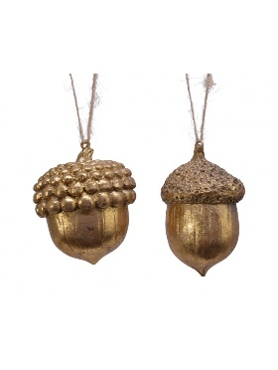 | 30
34 | závesná ozdoba | 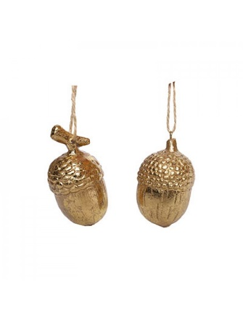 | 30
35 | postavička vianočná |  | 30
36 | vianočná krajina |  | 5
37 | kolotoč |  | 10
38 | postavička vianočná |  | 30
39 | postavička vianočná |  | 30
40 | postavička vianočná |  | 30
41 | sviečka |  | 30
42 | mikuláš |  | 5
43 | postavička vianočná | 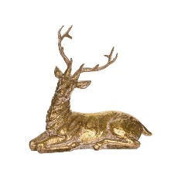 | 30
44 | postavička vianočná |  | 10
45 | adventný svietnik |  | 5
46 | stromček |  | 5
47 | závesná ozdoba | 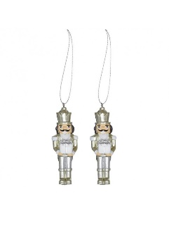 | 20
48 | závesná ozdoba |  | 20
49 | závesná ozdoba | 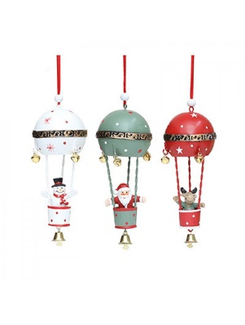 | 20
50 | závesná ozdoba |  | 20
51 | závesná ozdoba | 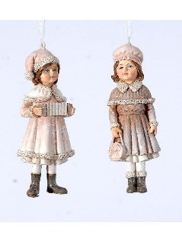 | 20
52 | fixná čiastka |  |  |  | € 500.00
Cena za zákazku celkom bez DPH vrátane všetkých súvisiacich nákladov

